Sheet1
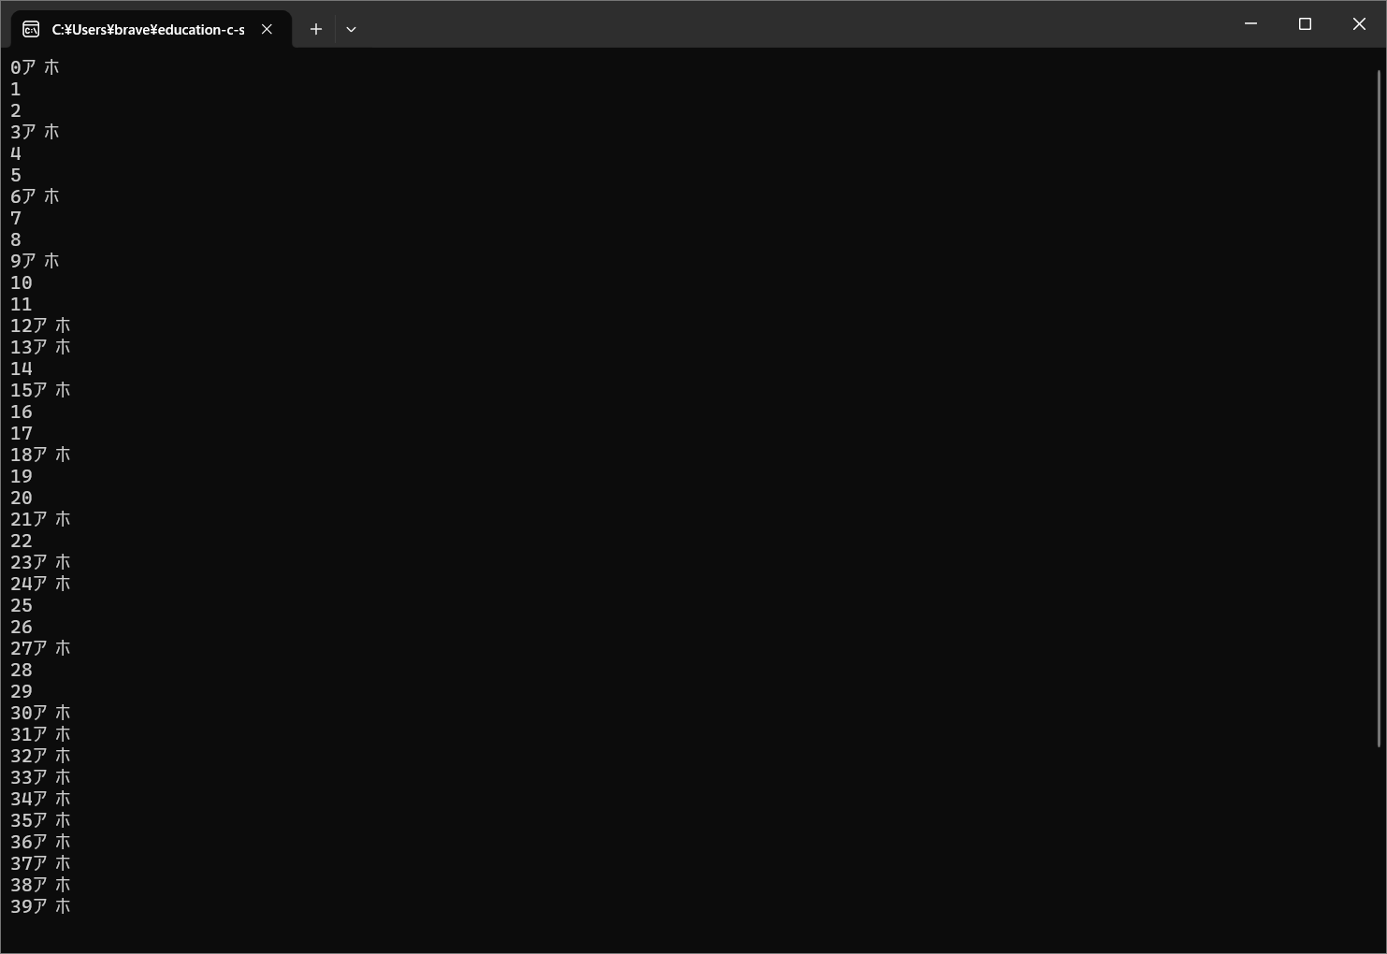
3の倍数、3が含まれる場合もアホになる文を出力

